Boss战设计

 |  | 1
 |  |  |  |  |  |  |  |  |  | Boss是黑暗而又邪恶的设计师,因为想不到其他的游戏剧情而编造一个偷窃光明的Boss
 |  |  |  |  |  |  |  |  |  | 来使游戏的构建合理化

 |  |  |  |  |  |  |  |  |  | boss状态 | 描述
 |  |  |  |  |  |  |  |  |  | 待机 | boss啥都不做,只要改几个像素点使它动两下就可以了

 |  |  |  |  |  | 这个是主角

 |  |  |  |  |  |  |  | 主角的手电筒武器

 |  | 大多boss战中常见的地板 |  |  |  |  |  |  |  |  |  |  |  | 2.2秒

 |  | 2

 |  |  |  |  |  |  |  |  |  | 射线 | 发出一道黑色的射线,玩家被命中额外消耗视野_射击资源
 |  |  |  |  |  |  |  |  |  |  | 动画描述: | Boss抬手时会有一根黑色细线预瞄玩家,预瞄2秒后细线,停止移动(玩家可以移动哟)线体积开始扩大,
 |  |  |  |  |  |  |  |  |  |  |  | 0.5秒内扩大到最大 | 再0.5秒内持续造成伤害

 |  |  |  |  |  | 这个是主角

 |  |  |  |  |  |  |  | 主角的手电筒武器

 |  | 大多boss战中常见的地板

 |  | 3

 |  |  |  |  |  |  |  |  |  | Boss召唤与玩家补给相反的黑色流星坠落向玩家

 |  |  |  |  |  |  |  |  |  | 1.关于细小流星:搞个带伤害的流星预制体给个固定方向的力就行

 |  |  |  |  |  |  |  |  |  | 2.在小流星砸下5-6秒后boss召唤一颗缩放到巨大的流星砸向玩家
 |  |  |  |  |  |  |  |  |  | 大流星不管砸到玩家没,在播放爆炸动画的同时实例化几个平台到
 |  |  |  |  |  |  |  |  | 大荒星陨? | 玩家和boss的战斗场景

 |  |  |  |  |  |  |  |  |  | 3.破碎而漂浮的地板提供给玩家额外的站立平台,方便玩家移动躲避

 |  |  |  | 这个是主角

 |  |  |  |  |  | 主角的手电筒武器

大多boss战中常见的地板

 |  |  |  | 这个是主角

 |  |  |  |  |  | 主角的手电筒武器

大多boss战中常见的地板

 |  | 4

 |  |  |  |  |  |  |  |  |  | boss进入待机召唤几个,凑数的小怪

 |  |  |  |  |  |  |  |  |  | 小怪可以是幽灵,这样就不用担心被漂浮的
 |  |  |  |  |  |  |  |  |  | 石块阻挡了

 |  |  |  |  |  |  |  |  | 召唤

 |  |  |  | 这个是主角

 |  |  |  |  |  | 主角的手电筒武器

大多boss战中常见的地板

 |  | 5 |  |  |  |  |  |  |  |  | 由boss头部开始向外扩展,黑色网格射线

 |  |  |  |  |  |  |  |  |  |  | 玩家的视野越是良好,能越早观察到boss的起手,从头部开始扩大,
 |  |  |  |  |  |  |  |  |  |  | 玩家可以在线的缝隙中进行躲避,有之前的碎石平台可以更方便的躲避

 |  |  |  |  |  | 这个是主角

 |  |  |  |  |  |  |  | 主角的手电筒武器

 |  | 大多boss战中常见的地板

 |  | 6 |  |  |  |  |  |  |  |  | boss挥挥小手召唤几个黑色鸡蛋
 |  |  |  |  |  |  |  |  |  |  | 玩家通过攻击充能抹去黑色鸡蛋

 |  |  |  |  |  |  |  |  |  |  | 飞起来的碎石会阻隔玩家的攻击,
 |  |  |  |  |  |  |  |  |  |  | 玩家通过一定的顺序完成对黑色鸡蛋的清理
 |  |  |  |  |  |  |  |  |  |  | 避免影响玩家对平台的使用

 |  |  |  |  | 这个是主角

 |  |  |  |  |  |  | 主角的手电筒武器

 | 大多boss战中常见的地板

p

 |  |  | 4

 |  |  |  |  |  |  |  |  |  | Boss使世界反色

 |  |  |  |  |  |  |  |  |  | 召唤的小幽灵会在玩家视野中隐身

 |  |  |  |  |  |  |  |  |  | 其他攻击特效也会变成白色

 |  |  |  |  | 这个是主角

 |  |  |  |  |  |  | 主角的手电筒武器

 | 大多boss战中常见的地板

第三章游戏场景
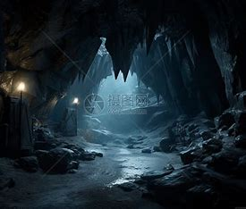
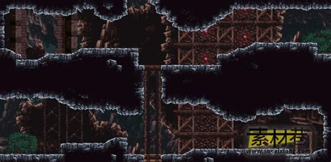
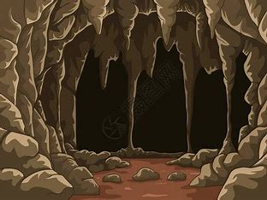
当前场景全流程

1.玩家从左侧进入场景，玩家在A点可以选择直接跳到E点不获取提示
2.玩家在A点射击通过反射装置偏转光束子弹90度清空下面的小怪
3.玩家在B点射击隔绝NPC的黑色墙壁将其清除，玩家与NPC对话了解下面关卡的相关信息
4.玩家在B点向上射击通过镜子装置反射子弹触发位于C处的按钮
5.平台开始上升玩家搭载平台到达C点，玩家在C点对左侧镜子射击打通位于D点的黑色墙壁
6.玩家从C点到B点到D点，获取红色Npc提供的Boss相关信息
7.处理完场景的所有的信息，玩家前往E点的右侧前往下一个场景

位于山体内部,
参考图->
环境以灰黑为主

玩家跟随指引前往山洞 寻找废弃的启动光桥的实验室

 |  |  |  |  |  |  |  |  |  |  | 启动上升平台的按钮

 |  |  |  |  |  |  |  |  |  |  |  |  |  |  | NPC

 |  |  |  |  |  |  |  |  |  |  |  |  |  |  |  | 提醒玩家下面的解密
 |  |  |  |  |  |  |  |  |  |  |  |  |  |  |  | 和彩虹汇聚有关

 |  |  |  |  |  |  |  |  |  | NPC | 了解Boss的弱点

 |  |  |  |  |  |  |  |  |  |  |  |  |  |  |  |  | 参考图
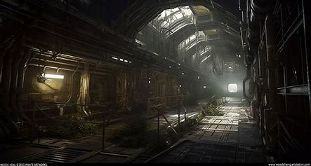

 |  |  |  |  |  | 这里是按钮
 |  |  |  |  |  |  |  |  |  |  |  |  | 主角通过向上射击 | 激发不同顺序的才彩色灯光

 |  |  |  |  |  |  |  |  |  |  |  |  | 玩家向上射击
 |  |  |  |  |  |  |  |  |  |  |  |  | 将接受的色彩放置到左侧的列表

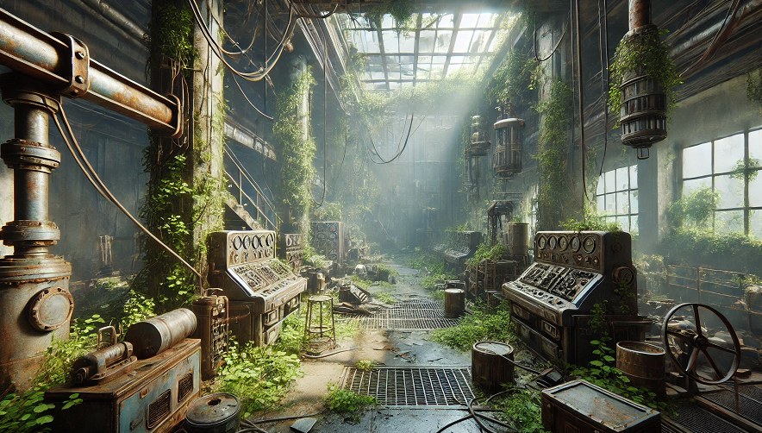
 |  |  |  |  |  |  |  |  |  |  |  |  | 从左侧射出玩家当前射击的光，主要用于视觉表现
 |  |  |  |  |  |  |  |  | 这里整个汇集七色组成一道白光的装置 |  |  | 可以是个透镜

 |  |  |  |  |  |  |  | 我是透镜 |  |  |  |  | 关卡谜题是玩家通过一定顺序的射击组成红黄蓝绿青橙紫的
 |  |  |  |  |  |  |  |  |  |  |  |  | 固定顺序，光线通过右侧的透镜装具实现聚集成白色光桥

 | 7 |  |  |  |  |  |  |  |  |  |  |  | 解题流程是
 | 6
 | 5 |  |  |  |  |  |  |  |  |  |  |  | 1.玩家从左侧A点进入
 | 4 |  |  |  |  |  |  |  |  |  |  |  | 2.玩家在房间中心B点通过调整位置向上射击
 | 3 |  |  |  |  |  |  |  |  |  |  |  | 3.玩家射击位于X点的红色按钮，墙壁左侧1位置射出红色光束
 | 2 |  |  |  |  |  |  |  |  |  |  |  | 4.玩家射击黄按钮，墙壁左侧2位置射出黄色光束
 | 1 |  |  |  |  |  |  |  |  |  |  |  | 5.以此类推，玩家成功的按彩虹顺序将所有按钮射击一次
 |  |  |  |  |  |  |  |  |  |  |  |  | 6.七色光汇聚到C点左侧形成一条白色道路
 |  |  |  |  |  |  |  |  |  |  |  |  | 7.玩家通过C点的光桥前往下一个区域
 | 我是门 |  |  |  |  |  | 我是门
 |  |  |  |  |  | 玩家在此向上射击 |  |  |  |  |  |  | 玩家通过山洞来到废弃的实验室,玩家重新启动装置触发事件合成光桥

 |  |  |  |  |  |  |  | 我是光桥

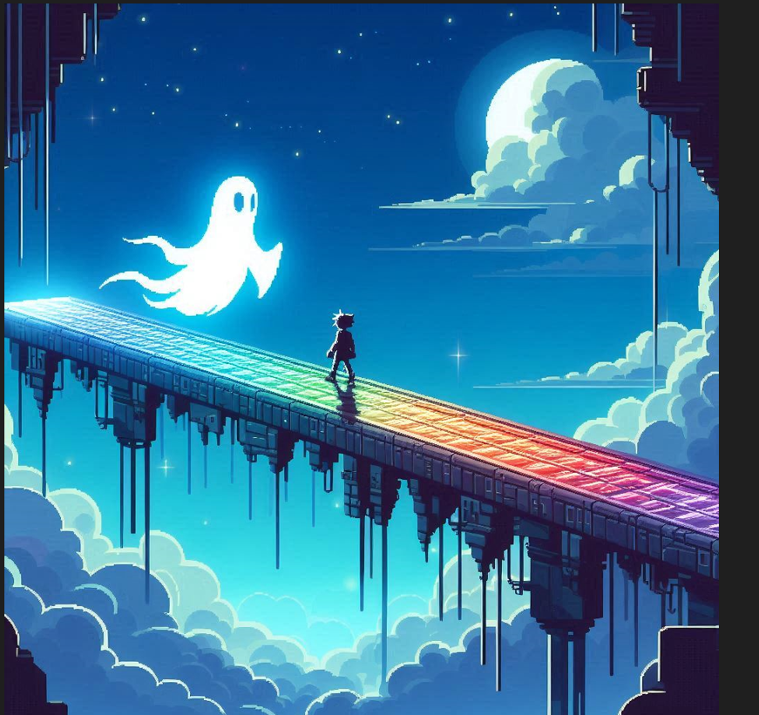
 |  |  |  |  |  |  |  |  |  |  |  |  |  |  |  |  |  |  | 场景流程
 |  |  |  |  |  |  |  |  |  |  |  |  |  |  |  |  |  |  | 1.玩家从A点的光桥进入，玩家在光桥上弹药无线无线∞
 |  |  |  |  |  |  |  |  |  |  |  |  |  |  |  |  |  |  | 2.玩家在B点遇到大量的小幽灵
 |  |  |  |  |  |  |  |  |  |  |  |  |  |  |  |  |  |  | 3.玩家清空小怪通过C点前往下一关



 |  |  |  |  |  |  |  |  |  |  |  |  |  |  |  |  |  |  | 玩家踏上光桥,在前进的路上碰到了来此拦截玩家的蝙蝠

 |  |  |  |  | 光路

 |  |  |  |  |  |  |  |  |  |  |  |  |  |  |  |  |  |  |  | 检测玩家的视野是否
 |  |  |  |  |  |  |  |  |  |  |  |  |  |  |  |  |  |  |  | 大于0

 |  | 整个小跑酷 |  |  |  |  |  |  |  |  |  |  |  |  |  |  |  |  |  | 有视野就给玩家传回去
 |  |  |  |  |  |  |  |  |  |  |  |  |  |  |  |  |  |  |  | 无视野就取消碰撞体的存在

 |  |  |  |  |  |  |  |  |  |  |  |  |  |  |  |  |  |  |  | 玩家击败蝙蝠群,来到boss前最后一处
 |  |  |  |  |  |  |  |  |  |  |  |  |  |  |  |  |  |  |  | 谜题

 |  |  |  |  |  |  |  |  |  |  |  |  |  |  |  |  |  |  |  | 玩家需要视野为空才能通过此处

 |  |  |  | 介绍一下Boss

 |  |  |  |  |  |  |  |  |  |  |  |  |  | <-整个碰撞检测,将玩家传送到上面

 |  |  |  |  |  |  |  |  |  |  |  |  | 余光 |  |  |  |  | 余光 |  |  | 玩家通过右侧前往boss战区域右侧

 |  |  |  |  |  |  |  |  |  | 我是光桥

 |  |  | 这几个蛋和黑线方便Boss的素材复用

